PMS数据
业务大类 (维度) | 数据子类 (模块) | 详细数据项 (独立单元格) | 备注/用途
1. 门店基础 | 实时房态汇总 | 房型总数量、实时在住、今日预抵、今日预离、房态类型：空净、空脏、住净、住脏、维修、锁房、未来房间预订数据（不会影响调价，查看月计划）、各房型实时房价 | 基础库存核算/实时房情监控 | PMS
 | 硬件与服务 | 房间设施/洗漱用品/早餐配置、叫早设置、免打扰、免查询、酒店名称/地址/联系方式/简介、楼层、电脑状态数量 | 设施清单管理/客房服务状态/基础信息维护
2. 经营核心 | 核心营收 | 本月累计营业收入、本月累计房费收入（与上年同期相似）、房费收入之和、预计出租率、预计平均房价（ADR）、预计RevPAR | 财务核心指标/经营效益预测 | PMS-工作台-JY03 酒店综合统计月报表(固化) | 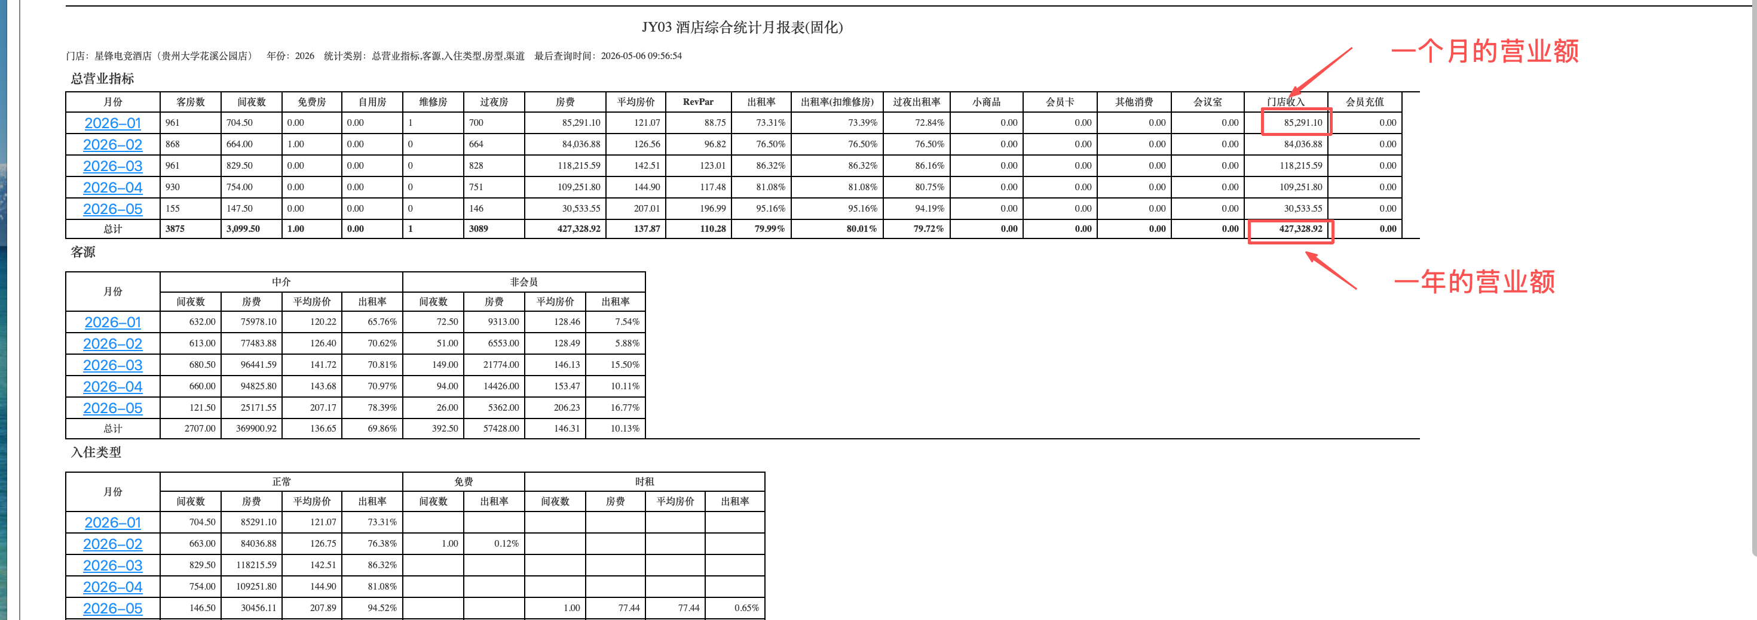
 | 订单与间夜 | 间夜数、订单总金额、客源类型（会员/协议/散客）、入住类型、房费明细、预订单号、接待单号、订单状态 | 客源结构分析/订单详情审计 | PMS-工作台-RS01房费日报表（客人支付明细） PMS实时房费：销售-房价配置-房价看板 | 超级店长-最低到手价、周末最低到手价（本酒店）
 | 财务账务 | 支付金额、手续费、结算金额、预收款查询、退款明细、当前账号余额、支付流水号、授权金额 | 净收入核算/现金流管理
3. 流量转化 | 渠道来源 | 渠道名称（美团、飞猪、携程、艺龙）、订单来源明细、分销商备注、分销渠道、统计渠道 | 多平台分布/渠道穿透分析
 | 获客指标 | 平台曝光量、点击量（超级店长）、搜索转化率、市场营销标签、流量峰谷时段、入住/离店时间、保留时间、一转/二转数据（超级店长） | 漏斗模型分析/投放策略参考 | 超级店长（暂时查询到三月）
4. 竞争环境 | 价格策略 | 门市价对比、自定义价格审批、竞品房价看板、各平台预付价对比、房价类型、价格模式 | 价格权限控制/价格力监控 | 超级店长-数据中心-数据分析
 | 市场竞争力 | 竞品销量排名、竞品活动策略、商圈份额、对比上年同期、较上周同期、目标达成度 | 市场占有率 | PMS-工作台 | JY10酒店经营业绩报表（固化）
5. 外部环境 | 宏观预测 | 节假日政策（劳动节等）、平台规则变动公告、地理位置背景（省/市/区） | 需求预测/溢价机会捕捉 | 节假日/周末1.6倍 | x系统计算（参与平台所有活动优惠）计算实际门市价，会与客户占比有关（85%） | python库（chinese_calendar）
6. 口碑数据 | 评分监控 | 综合评分、各维度细分评分（卫生、服务等）、好评总数、差评总数、美团点评总数 | 品牌形象/声量统计
 | 互动管理 | 差评跟进状态、异常消息、OTA异常消息、通知日志、挂账原因 | 运营响应速度/闭环整改跟踪
7. 任务数据 | 执行任务 | 扫码完成量、好评完成量、推广任务进度、操作员/操作人、操作时间、创建人、审批人 | 一线执行力
 | 营销任务 | 充值活动配置、赠送金额、有效期、赠送积分、优惠券发放记录、推广消耗金额、推广余额、会员级别 | 私域会员运营/营销ROI核算 | ota选择参加哪些活动，在PMS上录入价格 | 超级店长-活动算价-房价列表 房态房价-房价配置

 | 酒店id | PMS-设置-基本信息-酒店ID

 | 通过API获取到数据在机器人上获取数据

